Chi tiết địa chất
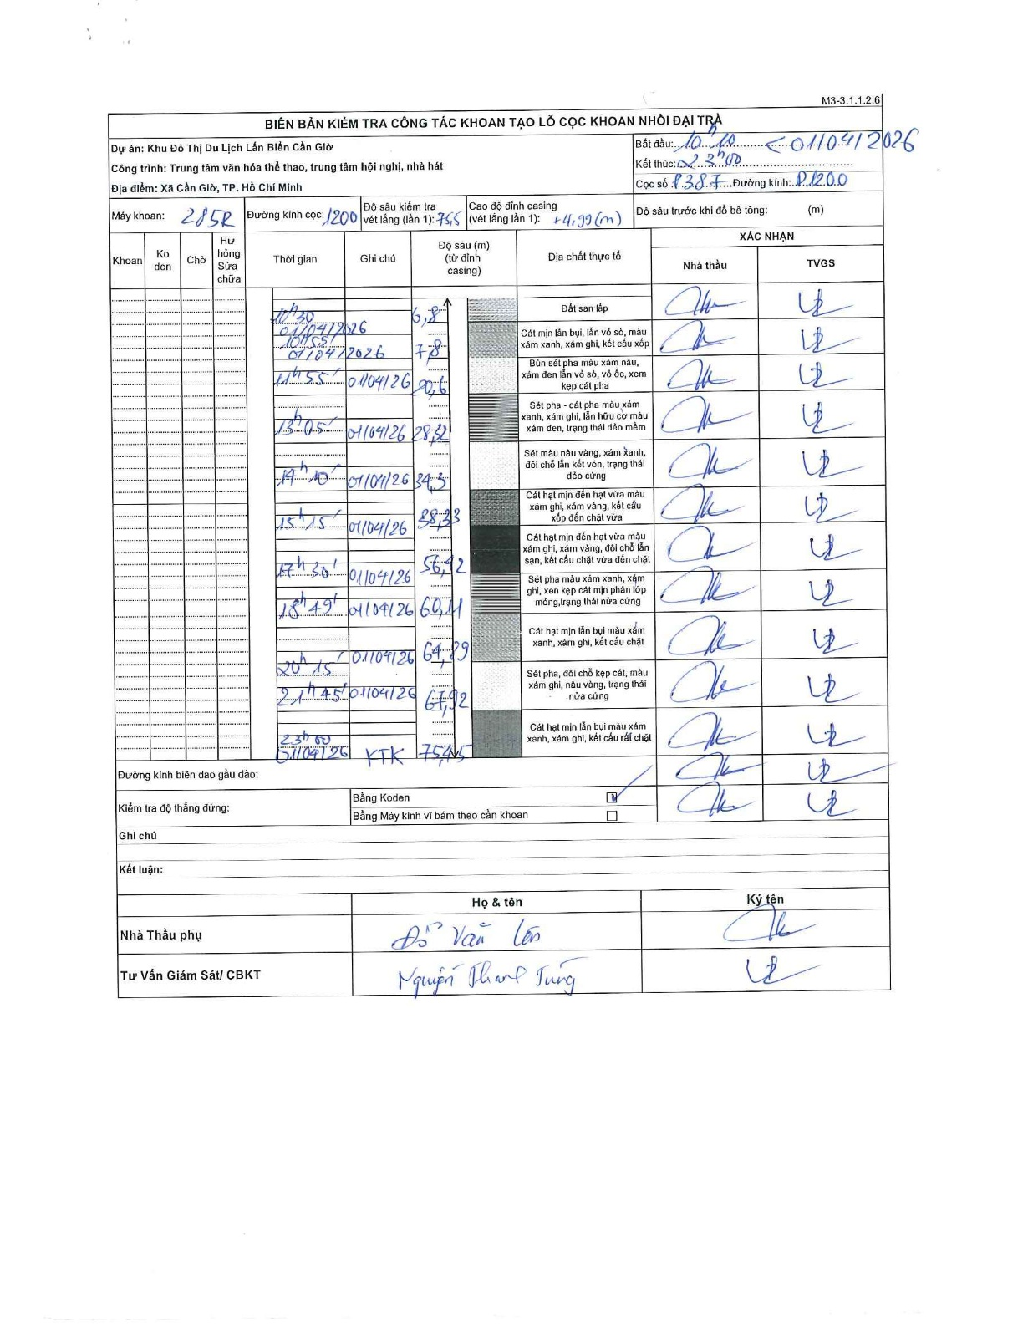
Dự án | Cần Giờ
Hạng mục | Trung tâm văn hóa thể thao, trung tâm hội nghị, nhà hát
Tên bộ phận | Cọc khoan nhồi
Số hiệu cọc | P387
Tên Máy khoan | SGCT-KCN0001
Đường kính | D1200
Bắt đầu thi công | 10:10 01/04/2026
Kết thúc thi công | 23:00 01/04/2026

Địa chất TT | Đường kính | Mô tả lớp thiết kế | Từ (h) | Đến (h) | Cao độ từ | Cao độ đến | T.Gian (h) | Dài (m) | V (m/h) | Ghi chú
Đất san lấp | D1200 | Đất san lấp | 10:10 01/04/2026 | 10:30 01/04/2026 | 0 | -6.8 | 0.33 | 6.8 | 20.4
2 | D1200 | Cát mịn lẫn bụi, lẫn vỏ sò, màu xám xanh, xám ghi, kết cấu xốp | 10:30 01/04/2026 | 10:55 01/04/2026 | -6.8 | -7.8 | 0.42 | 1 | 2.4
3 | D1200 | Bùn sét pha màu xám nâu, xám đen lẫn vỏ sò, vỏ ốc, xen kẹp cát pha | 10:55 01/04/2026 | 11:55 01/04/2026 | -7.8 | -20.6 | 1 | 12.8 | 12.8
4 | D1200 | Sét pha - cát pha màu xám xanh, xám ghi, lẫn hữu cơ màu xám đen, trạng thái dẻo mềm | 11:55 01/04/2026 | 13:05 01/04/2026 | -20.6 | -28.32 | 1.17 | 7.72 | 6.62
5 | D1200 | Sét màu nâu vàng, xám xanh, đôi chỗ lẫn kết vón, trạng thái dẻo cứng | 13:05 01/04/2026 | 14:10 01/04/2026 | -28.32 | -34.3 | 1.08 | 5.98 | 5.52
6 | D1200 | Cát hạt mịn đến hạt vừa màu xám ghi, xám vàng, kết cấu xốp đến chặt vừa | 14:10 01/04/2026 | 15:15 01/04/2026 | -34.3 | -38.33 | 1.08 | 4.03 | 3.72
7 | D1200 | Cát hạt mịn đến hạt vừa màu xám ghi, xám vàng, đôi chỗ lẫn sạn, kết cấu chặt vừa đến chặt | 15:15 01/04/2026 | 17:30 01/04/2026 | -38.33 | -56.42 | 2.25 | 18.09 | 8.04
8 | D1200 | Sét pha màu xám xanh, xám ghi, xen kẹp cát mịn phân lớp mỏng, trạng thái nửa cứng | 17:30 01/04/2026 | 18:49 01/04/2026 | -56.42 | -60.11 | 1.32 | 3.69 | 2.8
9 | D1200 | Cát hạt mịn lẫn bụi màu xám xanh, xám ghi, kết cấu chặt | 18:49 01/04/2026 | 20:15 01/04/2026 | -60.11 | -64.29 | 1.43 | 4.18 | 2.92
10 | D1200 | Sét pha, đôi chỗ kẹp cát, màu xám ghi, nâu vàng, trạng thái nửa cứng | 20:15 01/04/2026 | 21:45 01/04/2026 | -64.29 | -67.92 | 1.5 | 3.63 | 2.42
11 | D1200 | Cát hạt mịn lẫn bụi màu xám xanh, xám ghi, kết cấu rất chặt | 21:45 01/04/2026 | 23:00 01/04/2026 | -67.92 | -75.45 | 1.25 | 7.53 | 6.02

ẢNH BIÊN BẢN GỐC

